상품제안서
휴대용 쓰레기 봉투 | 상품코드: S29943

 |  |  |  |  |  |  | 02-713-8555 | www.synergygift.co.kr
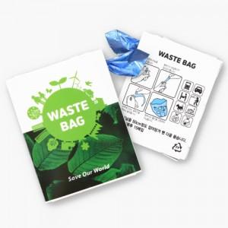

【상세/제작정보】 | <p><span style="font-size: 14pt;">※ 천단위 주문이 아닌경우 로쓰비가 추가됩니다.</span></p><p><span style="font-size: 14pt;">※ 운임비 별도 발생 됩니다.</span></p>

【인쇄/포장옵션】 | 풀칼라 / OPP(비닐)

【공급단가】 | 수량 | 1,000~ | 3,000~ | 5,000~ | 10,000~ | 20,000~
*VAT별도 | 단가 | 915원 | 885원 | 870원 | 855원 | 840원

【상품 URL】 | https://www.synergygift.co.kr:443/src/goods_detail.php?gdno=29943

